Mapa de procesos
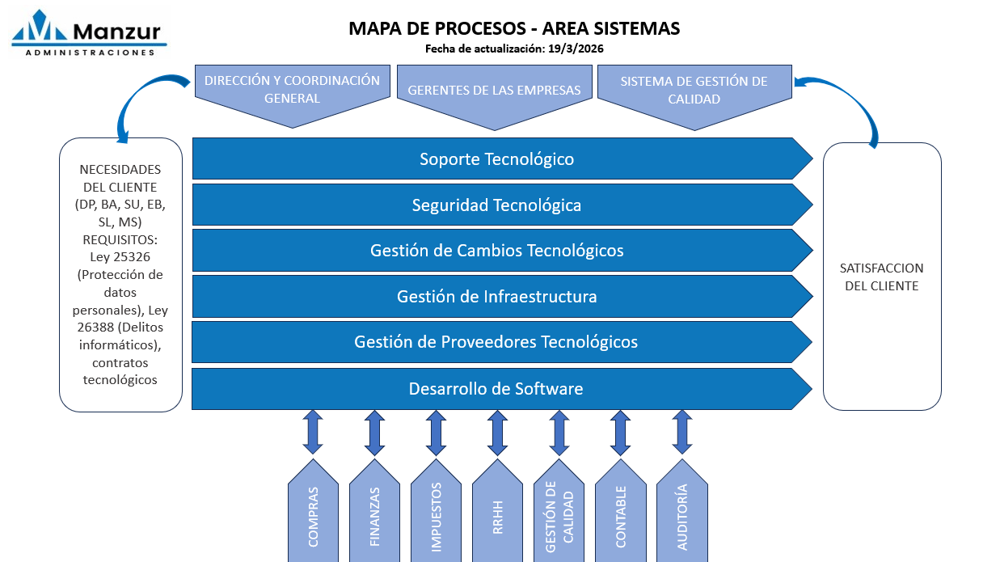
MAPA DE PROCESOS
(pegue en esta pestaña su mapa de procesos)

